RD_AU_05
 |  | 防潮柜检查记录表
柜号：RD_AU_05 |  | 湿度规格： 15%~45% | 2026年3月
湿度%

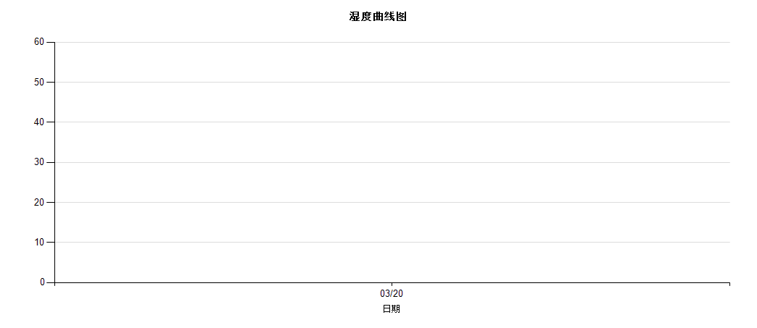

日期 | 03/20
班别 | 早
湿度% | 31.2
签名 | 谢娜

备注：防潮柜之湿度管控参照文件W-RD0994之5.3防潮柜湿度管控规定。 |  |  |  | F-RD2123 REV:06

RD_AU_10202603
 |  |  |  |  | 防潮柜检查记录表
柜号：RD_AU_10 |  |  |  |  | 湿度规格： 15%~45% |  |  |  | 2026年3月
湿度%

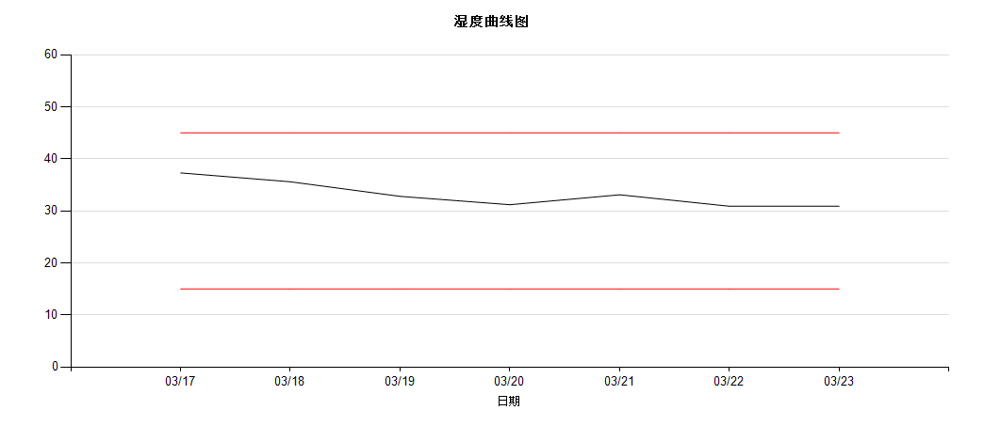

日期 | 03/17 | 03/18 |  | 03/19 |  | 03/20 | 03/21 | 03/22 |  |  | 03/23
班别 | 早 | 早 |  | 早 |  | 早 | 早 | 早 |  |  | 早
湿度% | 37.3 | 35.6 |  | 32.8 |  | 31.2 | 33.1 | 30.9 |  |  | 30.9
签名 | 徐长晶 | 徐长晶 | 徐长晶 | 谢娜 |  | 徐长晶 | 徐长晶 | 徐长晶 |  |  | 徐长晶

备注：防潮柜之湿度管控参照文件W-RD0994之5.3防潮柜湿度管控规定。 |  |  |  |  |  |  |  |  |  | F-RD2123 REV:06

RD_AU_09202603
 |  |  |  |  | 防潮柜检查记录表
柜号：RD_AU_09 |  |  |  |  | 湿度规格： 15%~45% |  |  |  | 2026年3月
湿度%

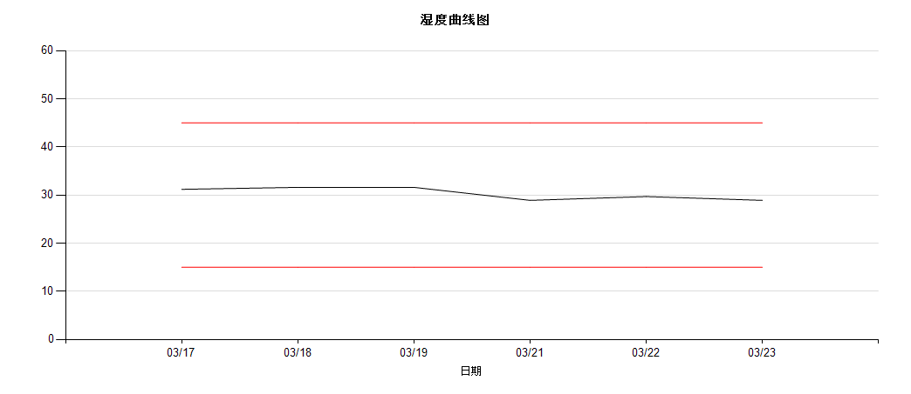

日期 | 03/17 | 03/18 |  | 03/19 |  | 03/21 | 03/22 | 03/23
班别 | 早 | 早 |  | 早 |  | 早 | 早 | 早
湿度% | 31.2 | 31.6 |  | 31.6 |  | 28.9 | 29.7 | 28.9
签名 | 谢娜 | 徐长晶 | 徐长晶 | 谢娜 |  | 谢娜 | 谢娜 | 谢娜

备注：防潮柜之湿度管控参照文件W-RD0994之5.3防潮柜湿度管控规定。 |  |  |  |  |  |  |  |  |  | F-RD2123 REV:06

RD_AU_01202603
 |  |  |  |  | 防潮柜检查记录表
柜号：RD_AU_01 |  |  |  |  | 湿度规格： 15%~45% |  |  |  | 2026年3月
湿度%

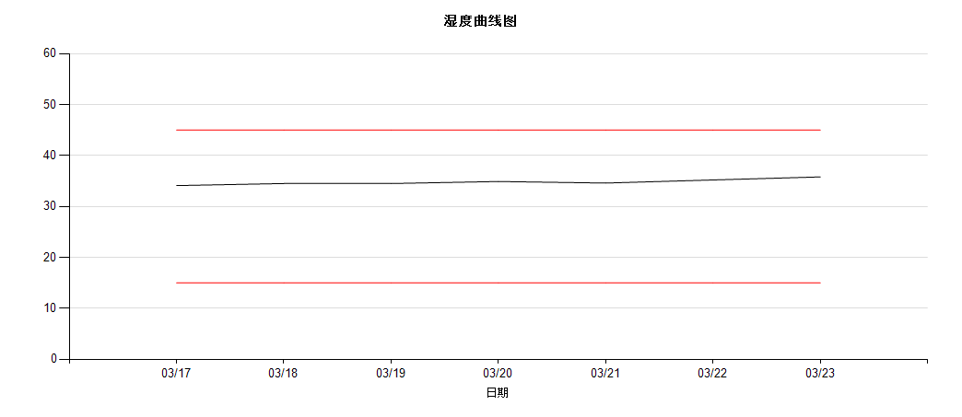

日期 | 03/17 | 03/18 |  | 03/19 |  | 03/20 | 03/21 | 03/22 |  |  | 03/23
班别 | 早 | 早 |  | 早 |  | 早 | 早 | 早 |  |  | 早
湿度% | 34.1 | 34.5 |  | 34.5 |  | 34.9 | 34.6 | 35.2 |  |  | 35.8
签名 | 谢娜 | 徐长晶 | 徐长晶 | 谢娜 |  | 谢娜 | 谢娜 | 谢娜 |  |  | 谢娜 | 谢娜

备注：防潮柜之湿度管控参照文件W-RD0994之5.3防潮柜湿度管控规定。 |  |  |  |  |  |  |  |  |  | F-RD2123 REV:06

RD_AU_04202603
 |  |  |  |  | 防潮柜检查记录表
柜号：RD_AU_04 |  |  |  |  | 湿度规格： 15%~45% |  |  |  | 2026年3月
湿度%

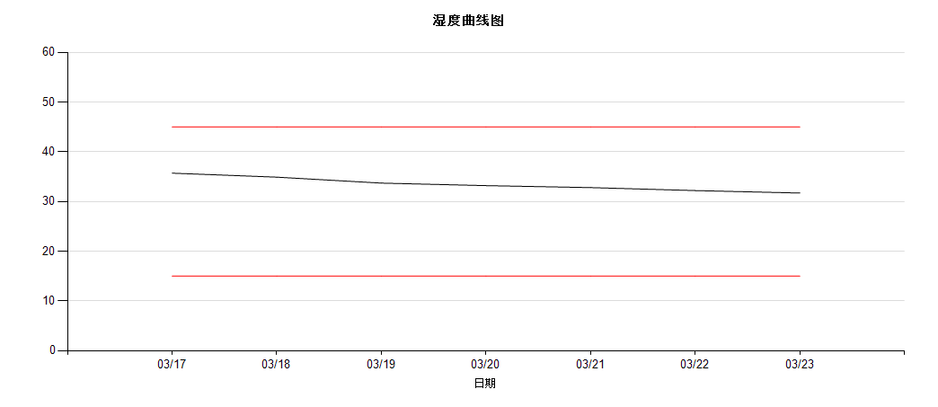

日期 | 03/17 | 03/18 |  | 03/19 |  | 03/20 | 03/21 | 03/22 |  |  | 03/23
班别 | 早 | 早 |  | 早 |  | 早 | 早 | 早 |  |  | 早
湿度% | 35.7 | 34.9 |  | 33.7 |  | 33.2 | 32.8 | 32.2 |  |  | 31.7
签名 | 徐长晶 | 徐长晶 | 徐长晶 | 谢娜 |  | 徐长晶 | 徐长晶 | 徐长晶 |  |  | 徐长晶

备注：防潮柜之湿度管控参照文件W-RD0994之5.3防潮柜湿度管控规定。 |  |  |  |  |  |  |  |  |  | F-RD2123 REV:06

RD_AU_03202603
 |  |  |  |  | 防潮柜检查记录表
柜号：RD_AU_03 |  |  |  |  | 湿度规格： 15%~45% |  |  |  | 2026年3月
湿度%

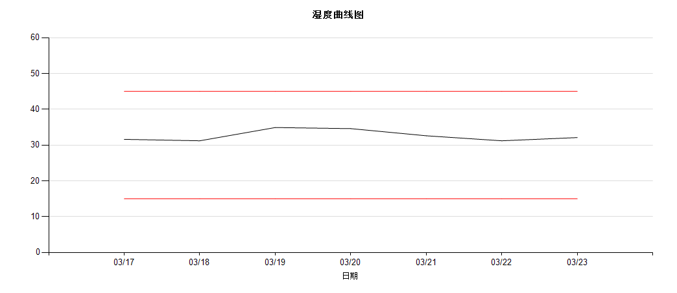

日期 | 03/17 | 03/18 |  | 03/19 |  | 03/20 | 03/21 | 03/22 |  |  | 03/23
班别 | 早 | 早 |  | 早 |  | 早 | 早 | 早 |  |  | 早
湿度% | 31.6 | 31.2 |  | 34.9 |  | 34.6 | 32.6 | 31.2 |  |  | 32.1
签名 | 徐长晶 | 徐长晶 | 徐长晶 | 谢娜 |  | 徐长晶 | 徐长晶 | 徐长晶 |  |  | 徐长晶

备注：防潮柜之湿度管控参照文件W-RD0994之5.3防潮柜湿度管控规定。 |  |  |  |  |  |  |  |  |  | F-RD2123 REV:06

